Sheet1
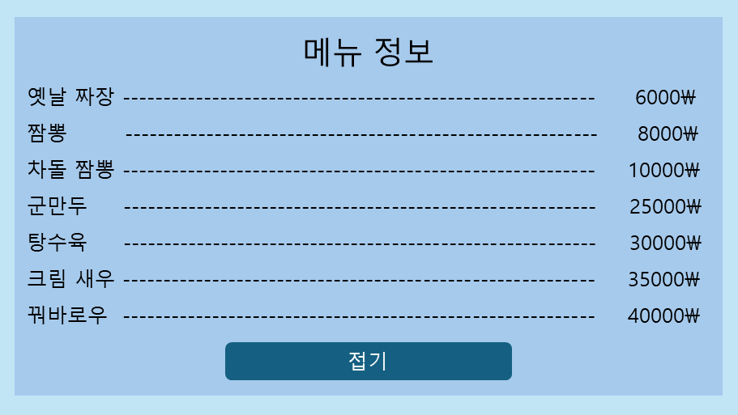
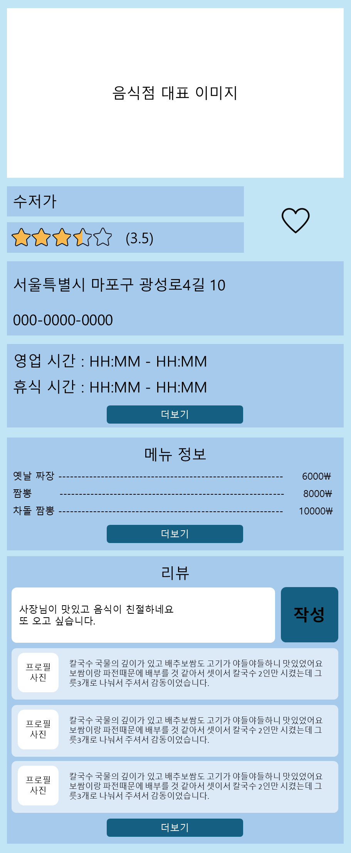
 | 1. 대표 이미지
 |  | Restraunt.Image

 | 2. 이름
 |  | Restraunt.Name

 | 3. 평점
 |  | Restraunt.Rating

 | 4. 좋아요 버튼
 |  | 토글 기능 적용

 | 5. 주소
 |  | Restraunt.Address

 | 6. 연락처
 |  | Restraunt.Phone_No

 | 7. 영업 시간
 |  | Restraunt.Mon_Busi_Time ~ Restraunt.Sun_Busi_Time
 |  | Restraunt.Mon_Break_Time ~ Restrant_Sun_Break_Time

 | 8. 메뉴
 |  | RestrauntMenu 테이블에서 Restraunt_PK 값이 현재 페이지의 음식점 PK와 일치하는 메뉴 표시
 |  | RestrauntMenu.Name
 |  | RestrauntMenu.Price

 | 9. 리뷰
 |  | RestrauntReview 테이블에서 Restraunt_PK 값이 현재 페이지의 음식점 PK와 일치하는 리뷰 표시

영업시간 더보기 선택 시 표시될 화면
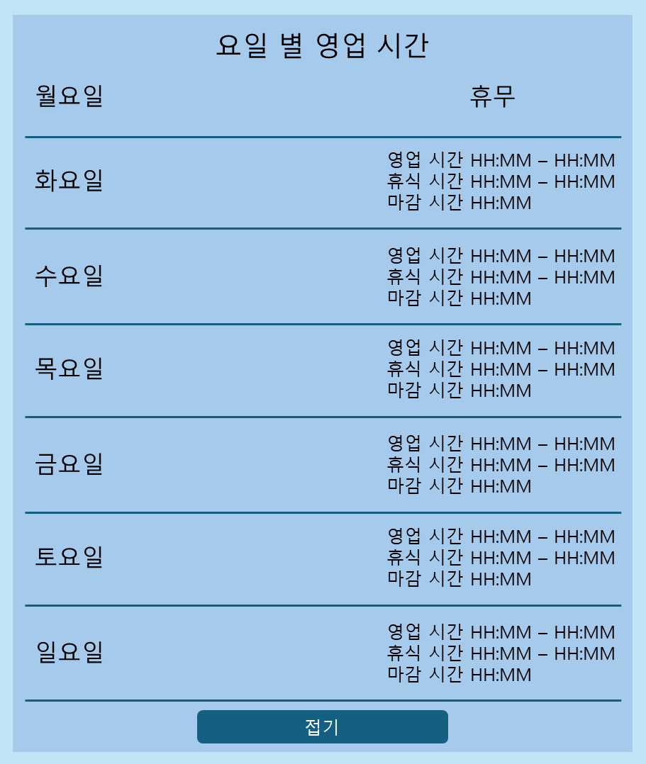

메뉴 더보기 선택시 표시될 화면

